상품제안서
이츠 제니스 골드USB+피에르가르뎅 레오펜 세트(8GB~128GB)-별도문의 | 상품코드: F25497

 |  |  |  |  |  |  | 02-412-0044 | www.easy1.co.kr
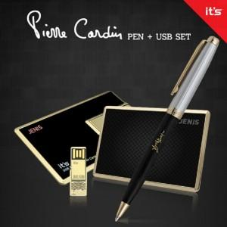

【상세/제작정보】

【인쇄/포장옵션】 | 레이저, 기타 / 싸바리케이스

【공급단가】 | 수량 | 100~ | 300~ | 500~ | 1,000~ | 3,000~
*VAT별도 | 8GB | 40,800원 | 40,120원 | 39,100원 | 38,420원 | 37,400원
 | 16GB | 43,200원 | 42,480원 | 41,400원 | 40,670원 | 39,600원
 | 32GB | 45,600원 | 44,840원 | 43,700원 | 42,930원 | 41,800원
 | 64GB | 49,200원 | 48,380원 | 47,140원 | 46,320원 | 45,100원

【상품 URL】 | https://easy1.co.kr:443/src/goods_detail.php?gdno=25497

